Barema
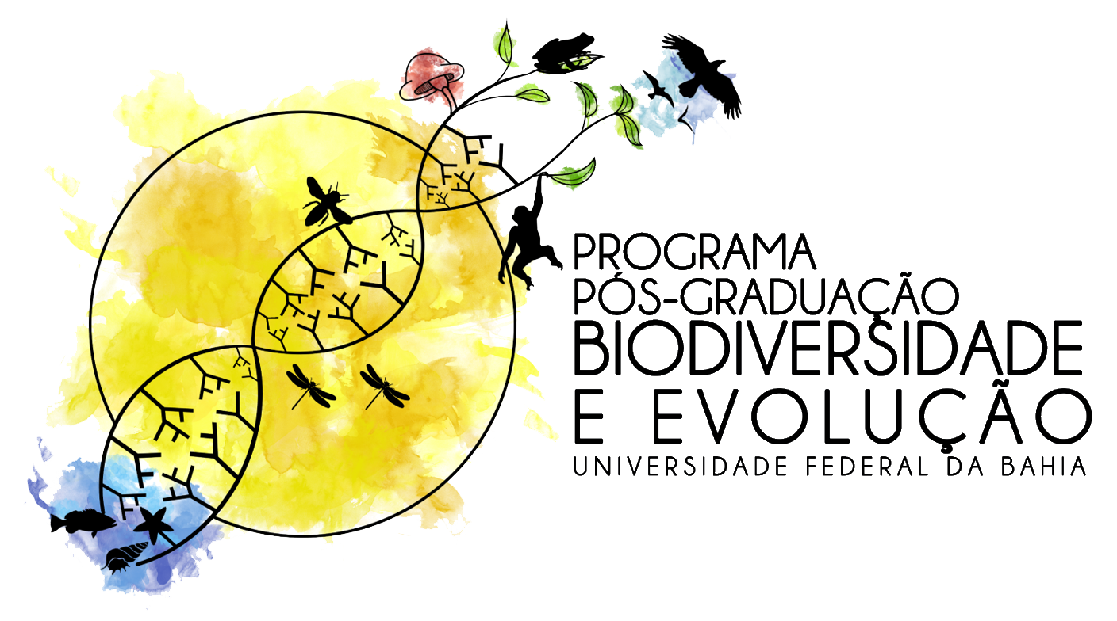
BAREMA PARA MESTRADO E DOUTORADO
A avaliação de títulos se restringirá aos itens documentados e a pontuação será de responsabilidade da banca examinadora. No caso de experiência profissional na área técnica, só serão aceitas cópias de declarações emitidas pela empresa contratante. ATENÇÃO: os Documentos comprobatórios curriculares em arquivo PDF único deve ser organizado e apresentado seguindo a ordenação abaixo (em caso de mais de um documento usar letras, por exemplo, 1a; 1b; 1c).
Nome do/a Candidato/a
Incluir aqui seu nome completo

Comprovação Curricular |  | Pontuação | Numeração dos documentos
1 | Bacharelado ou Licenciatura (2a habilitação, além da exigida para inscrição) | 1,5pt | Incluir aqui a numeração dos documentos comprobatórios
2 | Mestrado (ou declaração de concluinte de Mestrado) | 30,0pt
3 | Participação em mini-cursos extra-curriculares na área biol. (a cada 8hs/aula) | 0,1pt/cada 8h
4 | Iniciação acadêmica regulamentada por órgão responsável (e.g. PIBIC, PIBIT, PIBIEX, PIBIARTES, PERMANECER) | 0,5pt/semestre
5 | Iniciação acadêmica não regulamentada (comprovada por declaração assinada do orientador explicitando o tempo de estágio voluntário com data de início e fim) | 0,25pt/semestre
6 | Monografia ou TCC (com avaliação por banca e comprovada por Ata de defesa ou declaração do colegiado do curso discriminando os componentes da banca) | 1,0pt
7 | Aperfeiçoamento ou pós latu sensu (até 360h) | 0,7pt
8 | Aperfeiçoamento ou pós latu sensu (>360h) | 1,0pt
9 | Participação cursos de idiomas (e.g. PROFICI) (a cada 8hs somando todos os cursos) | 0,1pt
10 | Participação cursos de extensão na área biol. (a cada 8hs somando todos os cursos) | 0,1pt
11 | Participação cursos de extensão na área biol. (atualização univ. - 180hs/aula) | 0,5pt
12 | Participação cursos de extensão na área biol. (espec./aperf. universit. - 360hs/aula) | 0,7pt
13 | Participação cursos de extensão na área biol. (espec. técnica 2o grau/n. medio - 360hs/aula) | 0,3pt
14 | Participação em eventos científicos Internacionais na área biol. (ouvinte) | 0,5pt
15 | Participação em eventos científicos Nacionais na área biol. (ouvinte) | 0,3pt
16 | Participação em eventos científicos Regionais/Locais na área biol. (ouvinte) | 0,2pt
17 | Participação em eventos científicos virtuais curtos na área biol. (webnários, como ouvintes - máximo 1,0 ponto) | 0,05pt
18 | Participação cursos relacionados a área biol. (ex. mergulho, fotografia, ilustração, redação - a cada 8hs somando todos os cursos, máx. 1,0 ponto) | 0,05pt
19 | Exercício de magistério no ensino superior* | 0,4pt/20h
20 | Exercício magistério no ensino médio e pré-vestibular (Ciências ou Biologia)* | 0,2pt/20h
21 | Exercício magistério ensino fundamental e preparatório p/ ensino médio (Ciências ou Biologia)* | 0,1pt/20h
22 | Exercício de magistério: minicursos, oficinas e cursos de curta duração (Ciências ou Biologia) | 0,2pt/cada 12h
23 | Exercício de magistério: cursos de formação complementar (extensão e capacitação) | 0,5pt/curso
24 | Exercício de monitoria de disciplina regulamentada por órgão responsável | 0,25pt/semestre
25 | Iniciação a docência regulamentada por órgão responsável (e.g. PIBID) | 0,5pt/semestre
26 | Exercício de magistério no ensino superior (outras áreas)* | 0,4pt/20h
27 | Exercício magistério no ensino médio e pré-vestibular (outras áreas)* | 0,1pt/20h
28 | Exercício magistério ensino básico e preparatório p/ ensino médio (outras áreas)* | 0,05pt/20h
29 | Livro (na área) ed. internacional, com ISBN e comissão editorial | 1,5pt/cada
30 | Livro (na área) ed. nacional, com ISBN e comissão editorial | 1,0pt/cada
31 | Capítulo de livro (mais de 5 páginas) (na área) ed. internacional, com ISBN e comissão editorial | 0,7pt/cada
32 | Capítulo de livro (mais de 5 páginas) (na área) ed. nacional, com ISBN e comissão editorial | 0,5pt/cada
33 | Artigo publicado ou aceito para publicação em periódicos com percentil ≥ 75 (Web of Science ou Scopus – o maior entre os dois) | 2,0pt/cada
34 | Artigo publicado ou aceito para publicação em periódicos com percentil ≥ 50 (Web of Science ou Scopus – o maior entre os dois) | 1,5pt/cada
35 | Artigo completo publicado ou aceito para publicação em periódicos com percentil < 50 (Web of Science ou Scopus – o maior entre os dois) | 1,0pt/cada
36 | Artigo completo publicado ou aceito para publicação em periódicos não indexados no Web of Science ou Scopus | 0,4pt/cada
37 | Notas ou comunicações curtas em periódicos científicos (publicado ou aceito) | 0,3pt/cada
38 | Artigo completo em anais de eventos científicos internacionais | 0,6pt/cada
39 | Artigo completo em anais de eventos científicos nacionais | 0,5pt/cada
40 | Artigo completo em anais de eventos científicos regionais ou locais | 0,2pt/cada
41 | Artigos de divulgação científica | 0,3pt/cada
42 | Organização de livros, com ISBN e comissão editoral | 0,5pt/cada
43 | Organização de anais de eventos científicos, com ISBN e/ou comissão editorial | 0,2pt/cada
44 | Apostilas ou manuais (material didático e paradidático) (registrado na biblioteca nacional) | 0,15pt/cada
45 | Apresentação oral de trabalhos em evento científico internacional** | 0,75pt/cada
46 | Apresentação oral de trabalhos em evento científico nacional | 0,5pt/cada
47 | Apresentação oral de trabalhos em eventos científicos (regionais e locais) | 0,2pt/cada
48 | Apresentação em painel de trabalhos em evento científico internacional ** | 0,3pt/cada
49 | Apresentação em painel de trabalhos em evento científico nacional | 0,2pt/cada
50 | Apresentação em painel de trabalhos em eventos científicos (reg. e local) | 0,1pt/cada
51 | Apresentação de palestra (incluindo conferência e mesa redonda) em evento internacional** | 1,0pt/cada
52 | Apresentação de palestra (incluindo conferência e mesa redonda) em evento nacional | 0,75pt/cada
53 | Apresentação de palestra (incluindo conferência e mesa redonda) (reg. e local) | 0,5pt/cada
54 | Premiação em evento científico internacional | 1,0pt/cada
55 | Premiação em evento científico nacional | 0,5pt/cada
56 | Premiação em evento científico regional ou local | 0,3pt/cada
57 | Participação em Consultorias como responsável técnico (certificado pela empresa ou instituição contratante) | 0,2pt/cada
58 | Participação em Consultorias como colaborador ou membro de equipe/ativ. profissional na área (certificado pela empresa ou instituição contratante) | 0,1pt/cada
59 | Participação em projetos de pesquisa com auxílio como Coordenador (comprovado através de documento emitido por orgão público ou privado, financiador ou não) | 1,0pt/cada
60 | Participação em projetos de pesquisa sem auxílio como Coordenador (comprovado através de documento emitido por orgão público ou privado, financiador ou não) | 0,15pt/cada
61 | Participação em projetos de pesquisa com auxílio (como colaborador ou membro de equipe)*** | 0,2pt/cada
62 | Participação em projetos de pesquisa sem auxílio (como colaborador ou membro de equipe) | 0,1pt/cada
...

